微生信示例019

市 | 值 | 微生信，您身边的数据分析，可视化专家
长沙市 | 5222 | https://www.bioinformatics.com.cn/plot_basic_china_hunan_heatmap_019
株洲市 | 330
湘潭市 | 25 | 输出示例图
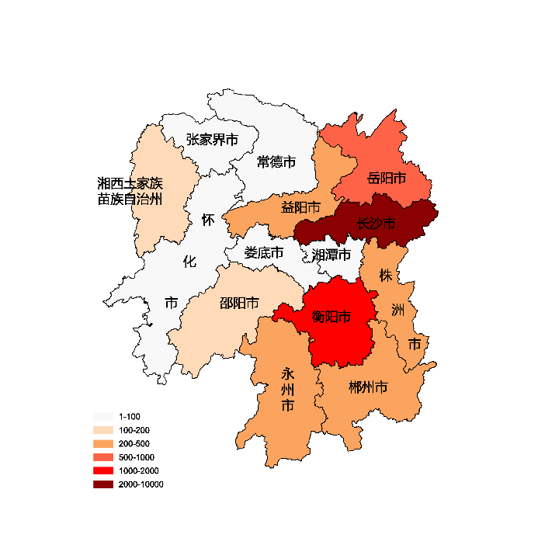
衡阳市 | 1336
邵阳市 | 110
岳阳市 | 543
常德市 | 3
张家界市 | 93
益阳市 | 222
郴州市 | 424
永州市 | 331
怀化市 | 25
娄底市 | 23
湘西土家族苗族自治州 | 111

 |  | 注：1，需要带首行；2，仅改数字，各市名字不要改；3，仅供交流学习

 |  | 使用问题，或数据分析合作意向
 |  | 请微信扫码联系我们

